Schaubild A8.1.3-5
Schaubild A8.1.3-5: Wünsche und Realität in betrieblicher Ausbildung befindlicher Jugendlichen (Angaben in %)
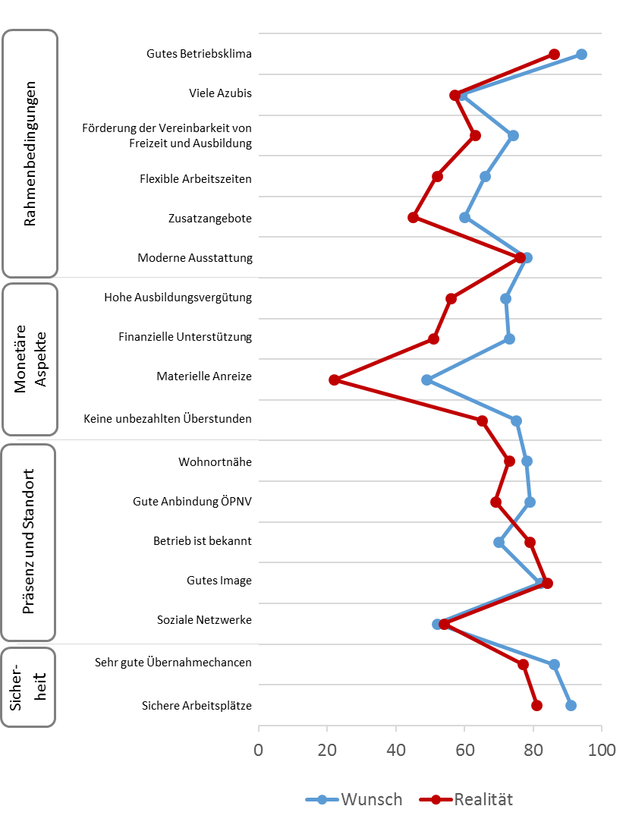

Quelle: BA/BIBB-Bewerberbefragung 2016; Berechnungen des Bundesinstituts für Berufsbildung

Schaubild A8.1.3-5 (ohne Items)
 | Wunsch | Realität
91 | 1
86 | 2
52 | 3
82 | 4
70 | 5
79 | 6
78 | 7
75 | 8
49 | 9
73 | 10
72 | 11
78 | 12
60 | 13
66 | 14
74 | 15
59 | 16
94 | 17
81 |  | 1
77 |  | 2
54 |  | 3
84 |  | 4
79 |  | 5
69 |  | 6
73 |  | 7
65 |  | 8
22 |  | 9
51 |  | 10
56 |  | 11
76 |  | 12
45 |  | 13
52 |  | 14
63 |  | 15
57 |  | 16
86 |  | 17

